epi10consultageneral
 |  |  |  |  |  |  |  | 24/02/2012
 |  |  |  | 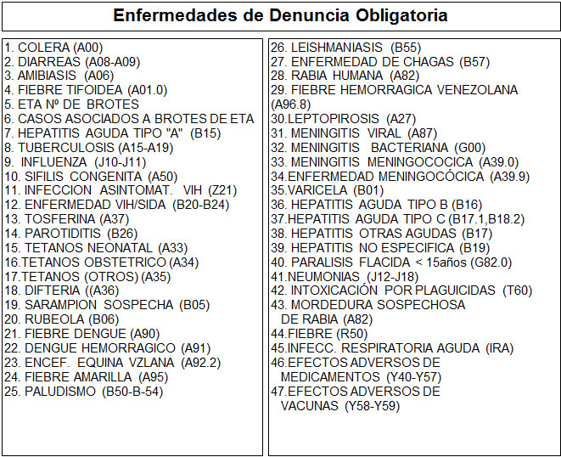 |  |  | 1. Fecha: |  |  |  |  |  |  |  |  |  |  | 2. Establecimiento de Salud:

 |  |  |  |  |  |  | 3. Nombre del Médico o Profesional:
 |  |  |  |  |  |  |  |  |  |  |  |  |  |  |  |  |  | 4. Nombre Enfermera o Auxiliar:

 |  |  |  |  |  |  |  |  |  |  |  |  |  |  |  |  |  |  | Enfermera o Auxiliar |  | AMS/ACAPS
 |  |  |  |  |  |  | 3.1 Asistido por: |  |  | MGI |  |  | Médico(a) de Familia
 |  |  |  |  |  |  |  |  |  |  |  |  |  |  |  |  | Médico(a) General

 |  |  |  |  |  |  |  |  |  |  |  | REGISTRO DIARIO DE USUARIOS POR MÉDICO GENERAL

 |  |  |  |  |  |  |  |  |  |  | 11. |  |  | 12. |  |  |  |  |  | 14.

 |  |  |  |  |  |  |  |  |  |  |  |  |  |  |  |  |  |  |  | CARDIOVASCULAR, ENDOCRINO METABOLICO Y RENAL

5. | 6. |  | 7. |  | 8. | 9.
 |  |  |  |  | Fecha de Nacimiento

N°C | C.I(V,E,I) |  | Nombre y Apellido
 |  |  |  |  |  | Dirección de Residencia

1 |  | Juan Carlos escalante |  |  | 15/09/1986 | Ciudad Los Teques, Urb/Sector centro, Av/Calle av la hoyada, Casa/Res res savil torre a, parroquia Los Teques, municipio Guaicaipuro, estado Miranda |  |  | 26 |  |  |  |  |  | 1 | 1

2 |  | Juan Carlos escalante |  |  | 15/09/1986 | Ciudad Los Teques, Urb/Sector centro, Av/Calle av la hoyada, Casa/Res res savil torre a, parroquia Los Teques, municipio Guaicaipuro, estado Miranda |  |  | 26 |  |  |  |  |  | 1 | 1

